Worksheet
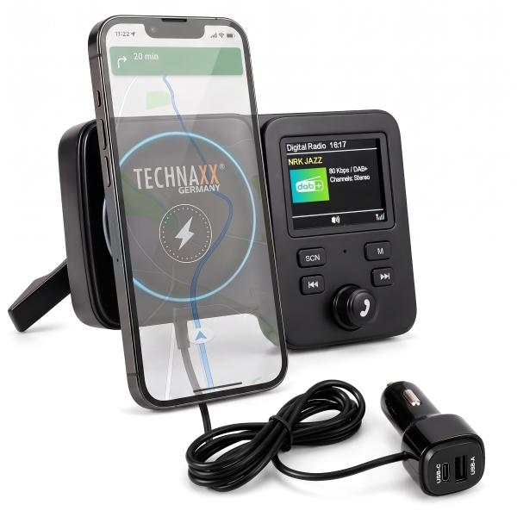
Technaxx FMT1800 DAB+ mit Magnethalterung & kabellosem Laden

Artikelnummer | 5359 |  | VE | 20
EAN | 4260101730459 |  | Stück pro Palette | 480
Zollnummer | 85255000 |  | Lagen Pro Palette | 3

Abmessungen - Artikel
Länge(cm) | Breite(cm) | Höhe(cm) | Gewicht(g)
13.7 | 8.7 | 5 | 134

Abmessungen - Artikelverpackung
Länge(cm) | Breite(cm) | Höhe(cm) | Leergewicht(g) | Gewicht(g) Artikel+Verpackung
13.7 | 11.4 | 9 | 0 | 0

Abmessungen - VE Karton (Masterkarton)
Länge(cm) | Breite(cm) | Höhe(cm) | Gewicht(g)
47 | 30 | 25 | 7000

Verpackung - Bestandteile
Rest Zubehör (g) | Papier/Pappe (g) | Styropor (g) | Kunstst. Hohlkörper(g) | Kunstst. Folien(g) | Materialverbunde (g)
0 | 0 | 0 | 0 | 0 | 0

Weiterführende Informationen
Technaxx Reseller Portal

